Sobre a Hashtag

Nossas Redes Sociais
Canal Youtube Hashtag Treinamentos
Perfil Instagram Hashtag Treinamentos
Minicursos de Excel Gratuitos
Excel Impressionador

Quer saber mais sobre o nosso Curso Completo de Excel? Clique no link abaixo para garantir sua vaga na próxima turma:
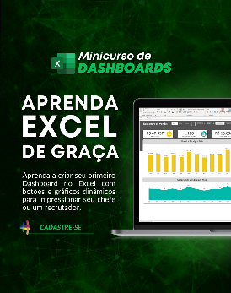

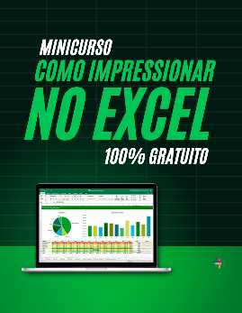

Quem somos
Com dezenas de milhares de alunos treinados em todo o Brasil, a Hashtag Treinamentos sabe exatamente como ajudar seus alunos a se tornarem referências onde trabalham ou onde pensam em trabalhar.
Todos os nossos programas são extremamente didáticos, com índice de satisfação superior a 98,3% e levam qualquer um do básico até o nível Impressionador, que está além do avançado.


Minicurso de Dashboards
Minicurso de 10 temas mais cobrados no merdado
Minicurso de como Impressionar no Excel

Para ter acesso ao minicurso, basta clicar nas imagens de interesse!

Instruções
Planilha de Orçamento - Instruções

Planilha Cadastros
Planilha Planejamento
Dashboard Orçamento

Preencher a tabela com os custos divididos em cinco categorias: materiais, pessoal, administrativo, operacional e equipamentos. Essas categorias vão abranger os custos de quaisquer orçamentos e é importante que essas categorias não sejam alteradas ou excluídas.
Planilha onde são preenchidos os gastos diários. As opções do campo "item" aparecem de acordo com a categoria selecionada, trazendo os itens de cada categoria na aba Cadastro. O campo observação é de preenchimento livre e não altera o funcionamento da planilha. Já na coluna situação é importante atualizar se o gasto já foi executado ou ainda está apenas planejado. O campo valor tota é de preenchimento automático e calculado a partir do valor unitário e da quantidade.
Dashboard que mostra a participação de cada categoria no orçamento total e mensal, além da % de execução do orçamento e de um demonstrativo da evolução mensal dos gastos orçados. Ao selecionar o ano, são alterados os valores do gráfico orçamento mensal. Os demais campos retornam os valores de todo o orçamento independente do mês.

Planilha Produtos

Dashboard Orçamento
Dashboard Orçamentário
Orçamento Mês
Materiais | R$ 540
Pessoal | R$ 0
Administrativo | R$ 0
Operacional | R$ 25
Equipamentos | R$ 0
Realizado Ano
Planejado | R$ 3,782.00
Realizado | R$ 5,084.00
Orçamento Ano
Materiais | R$ 6,106
Pessoal | R$ 1,920
Administrativo | R$ 600
Operacional | R$ 80
Equipamentos | R$ 160

 | Materiais | Pessoal | Administrativo | Operacional | Equipamentos
Janeiro | 1150 | 400 | 200 | 15 | 0
Fevereiro | 341 | 0 | 0 | 0 | 80
Março | 672 | 200 | 100 | 0 | 0
Abril | 350 | 360 | 0 | 0 | 0
Maio | 540 | 0 | 0 | 25 | 0
Junho | 1240 | 0 | 0 | 0 | 0
Julho | 450 | 0 | 200 | 0 | 0
Agosto | 640 | 400 | 0 | 25 | 0
Setembro | 6 | 360 | 0 | 15 | 0
Outubro | 465 | 0 | 100 | 0 | 0
Novembro | 220 | 200 | 0 | 0 | 60
Dezembro | 32 | 0 | 0 | 0 | 20

